CIRCUITO SECUENCIAL
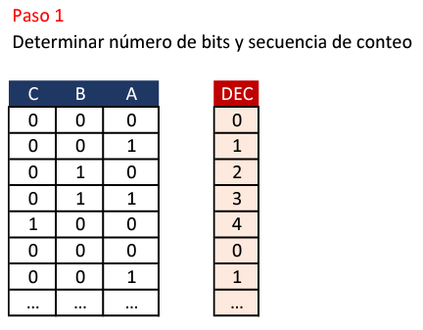

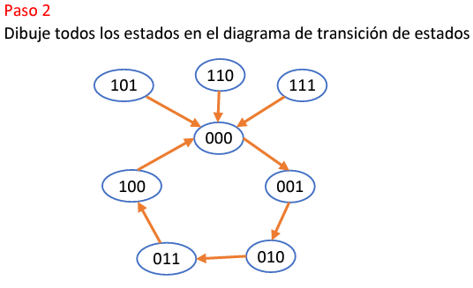

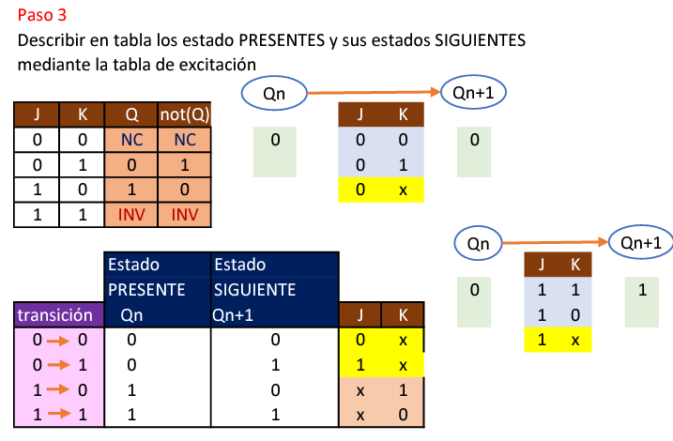

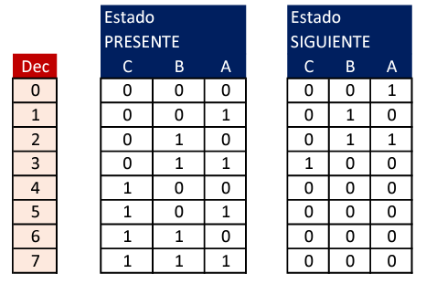

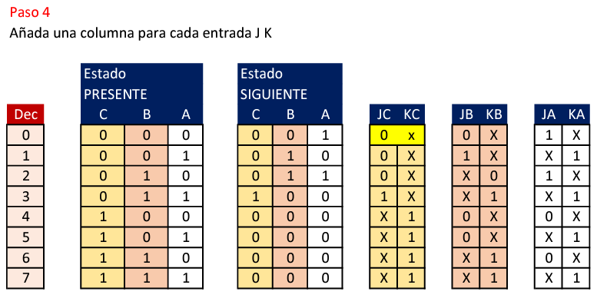

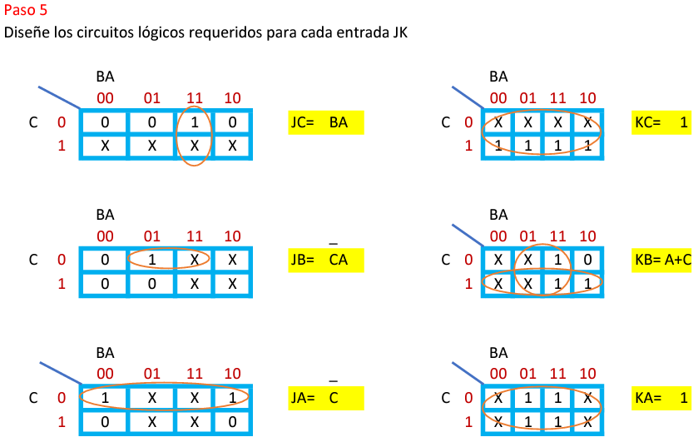

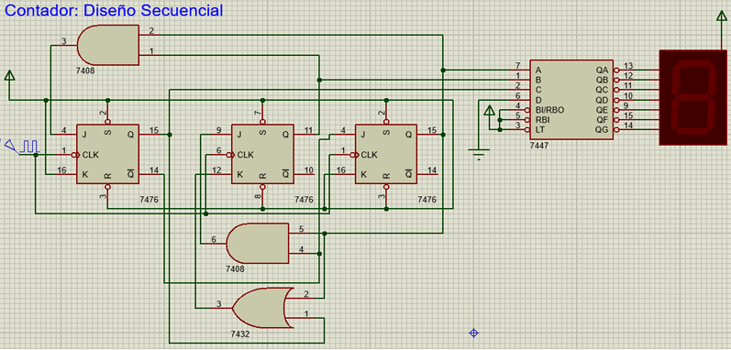

LAB-CIRCUITOS SECUENCIALES
 | 1ER PASO | NUMERO DE BITS Y SECUENCIA DE CONTEO
 | A | B | C | D |  | DECIMAL
 | 0 | 0 | 1 | 0 |  | 2
 | 0 | 0 | 1 | 1 |  | 3
 | 0 | 1 | 0 | 1 |  | 5
 | 0 | 1 | 1 | 0 |  | 6
 | 1 | 0 | 0 | 0 |  | 8
 | 0 | 0 | 1 | 0 |  | 2
 | 0 | 0 | 1 | 1 |  | 3
 | 0 | 1 | 0 | 1 |  | 5
 | 0 | 1 | 1 | 0 |  | 6
 | 1 | 0 | 0 | 0 |  | 8
 | 0 | 0 | 1 | 0 |  | 2
 | 0 | 0 | 1 | 1 |  | 3
 | .. | .. | .. | .. |  | …

 | 2DO PASO | DIAGRAMA DE TRANSICION DE ESTADOS

0001
0100
1001
1111

0000
0111
....

0010

1000
0011

0110
0101

 | 3ER PASO | DESCRIBIR MEDIANTE TABLAS LOS ESTADOS PRESENTES Y SIGUIENTES

 |  | ESTADO PRESENTE |  |  |  |  | ESTADO SIGUIENTE
DECIMAL |  | A | B | C | D |  | A | B | C | D
0 |  | 0 | 0 | 0 | 0 |  | 0 | 0 | 1 | 0
1 |  | 0 | 0 | 0 | 1 |  | 0 | 0 | 1 | 0
2 |  | 0 | 0 | 1 | 0 |  | 0 | 0 | 1 | 1
3 |  | 0 | 0 | 1 | 1 |  | 0 | 1 | 0 | 1
4 |  | 0 | 1 | 0 | 0 |  | 0 | 0 | 1 | 0
5 |  | 0 | 1 | 0 | 1 |  | 0 | 1 | 1 | 0
6 |  | 0 | 1 | 1 | 0 |  | 1 | 0 | 0 | 0
7 |  | 0 | 1 | 1 | 1 |  | 0 | 0 | 1 | 0
8 |  | 1 | 0 | 0 | 0 |  | 0 | 0 | 1 | 0
9 |  | 1 | 0 | 0 | 1 |  | 0 | 0 | 1 | 0
10 |  | 1 | 0 | 1 | 0 |  | 0 | 0 | 1 | 0
11 |  | 1 | 0 | 1 | 1 |  | 0 | 0 | 1 | 0
12 |  | 1 | 1 | 0 | 0 |  | 0 | 0 | 1 | 0
13 |  | 1 | 1 | 0 | 1 |  | 0 | 0 | 1 | 0
14 |  | 1 | 1 | 1 | 0 |  | 0 | 0 | 1 | 0
15 |  | 1 | 1 | 1 | 1 |  | 0 | 0 | 1 | 0

 | 4TO PASO | DISEÑAR LOS MAPAS-K PARA LAS ENTRADAS JK

 |  | ESTADO PRESENTE |  |  |  |  | ESTADO SIGUIENTE
DECIMAL |  | A | B | C | D |  | A | B | C | D
0 |  | 0 | 0 | 0 | 0 |  | 0 | 0 | 1 | 0
1 |  | 0 | 0 | 0 | 1 |  | 0 | 0 | 1 | 0
2 |  | 0 | 0 | 1 | 0 |  | 0 | 0 | 1 | 1
3 |  | 0 | 0 | 1 | 1 |  | 0 | 1 | 0 | 1
4 |  | 0 | 1 | 0 | 0 |  | 0 | 0 | 1 | 0
5 |  | 0 | 1 | 0 | 1 |  | 0 | 1 | 1 | 0
6 |  | 0 | 1 | 1 | 0 |  | 1 | 0 | 0 | 0
7 |  | 0 | 1 | 1 | 1 |  | 0 | 0 | 1 | 0
8 |  | 1 | 0 | 0 | 0 |  | 0 | 0 | 1 | 0
9 |  | 1 | 0 | 0 | 1 |  | 0 | 0 | 1 | 0
10 |  | 1 | 0 | 1 | 0 |  | 0 | 0 | 1 | 0
11 |  | 1 | 0 | 1 | 1 |  | 0 | 0 | 1 | 0
12 |  | 1 | 1 | 0 | 0 |  | 0 | 0 | 1 | 0
13 |  | 1 | 1 | 0 | 1 |  | 0 | 0 | 1 | 0
14 |  | 1 | 1 | 1 | 0 |  | 0 | 0 | 1 | 0
15 |  | 1 | 1 | 1 | 1 |  | 0 | 0 | 1 | 0

DECIMAL |  | JA | KA |  | JB | KB |  | JC | KC |  | JD | KD
0 |  | 0 | x |  | 0 | x |  | 1 | x |  | 0 | x
1 |  | 0 | x |  | 0 | x |  | 1 | x |  | x | 1
2 |  | 0 | x |  | 0 | x |  | x | 0 |  | 1 | x
3 |  | 0 | x |  | 1 | x |  | x | 1 |  | x | 0
4 |  | 0 | x |  | x | 1 |  | 1 | x |  | 0 | x
5 |  | 0 | x |  | x | 0 |  | 1 | x |  | x | 1
6 |  | 1 | x |  | x | 1 |  | x | 1 |  | 0 | x
7 |  | 0 | x |  | x | 1 |  | x | 0 |  | x | 1
8 |  | x | 1 |  | 0 | x |  | 1 | x |  | 0 | x
9 |  | x | 1 |  | 0 | x |  | 1 | x |  | x | 1
10 |  | x | 1 |  | 0 | x |  | x | 0 |  | 0 | x
11 |  | x | 1 |  | 0 | x |  | x | 0 |  | x | 1
12 |  | x | 1 |  | x | 1 |  | 1 | x |  | 0 | x
13 |  | x | 1 |  | x | 1 |  | 1 | x |  | x | 1
14 |  | x | 1 |  | x | 1 |  | x | 0 |  | 0 | x
15 |  | x | 1 |  | x | 1 |  | x | 0 |  | x | 1

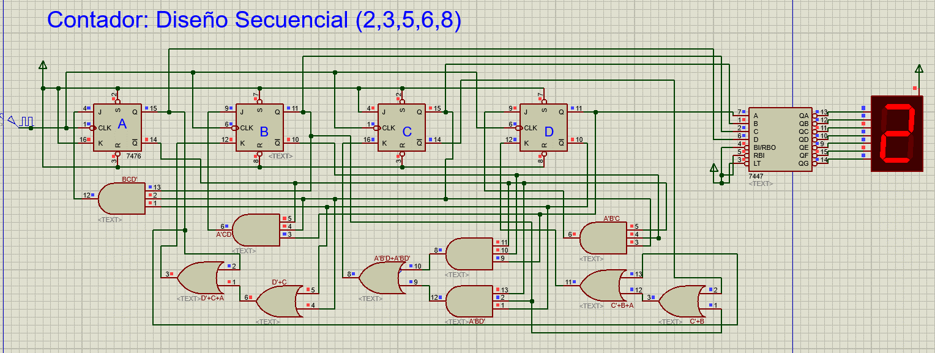
 |  | JA = | BCD'
 |  | KA = | 1

 |  | JB = | A'CD
 |  | KB = | D'+C+A

 |  | JC = | 1
 |  | KC = | A'B'D+A'BD'

 |  | JD = | A'B'C
 |  | KD = | C'+B+A

